Hoja1
Identificador | HU014
Nombre | los usuarios puedan revisar ofertas de empleo
Descripcion | aquí lo usuarios puedean revisar las ofertas de empleo puestas por las empresas
Criterios de Aceptacion | Los usuarios deben poder acceder a una sección dedicada donde se muestren todas las ofertas de empleo disponibles puestas por la empresa --tener un formato para agregar la hoja de vida del postulante -- la empresas deben poder visaulizar a los postulantes -- las empresas deben pedir en los formularios a los usuarios informacion -- infomacion de datos personales -- informacion de trabajo -- las empresas tener un flitro para para visualizar a los mejores postulantes
Mockups | 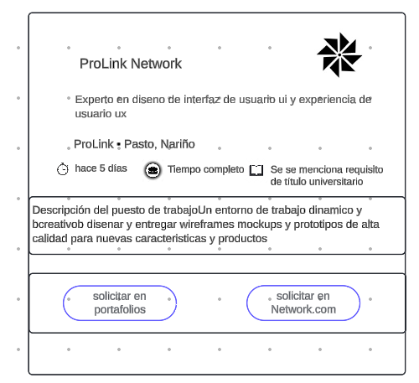
Autor | ronald benavides

